Portada
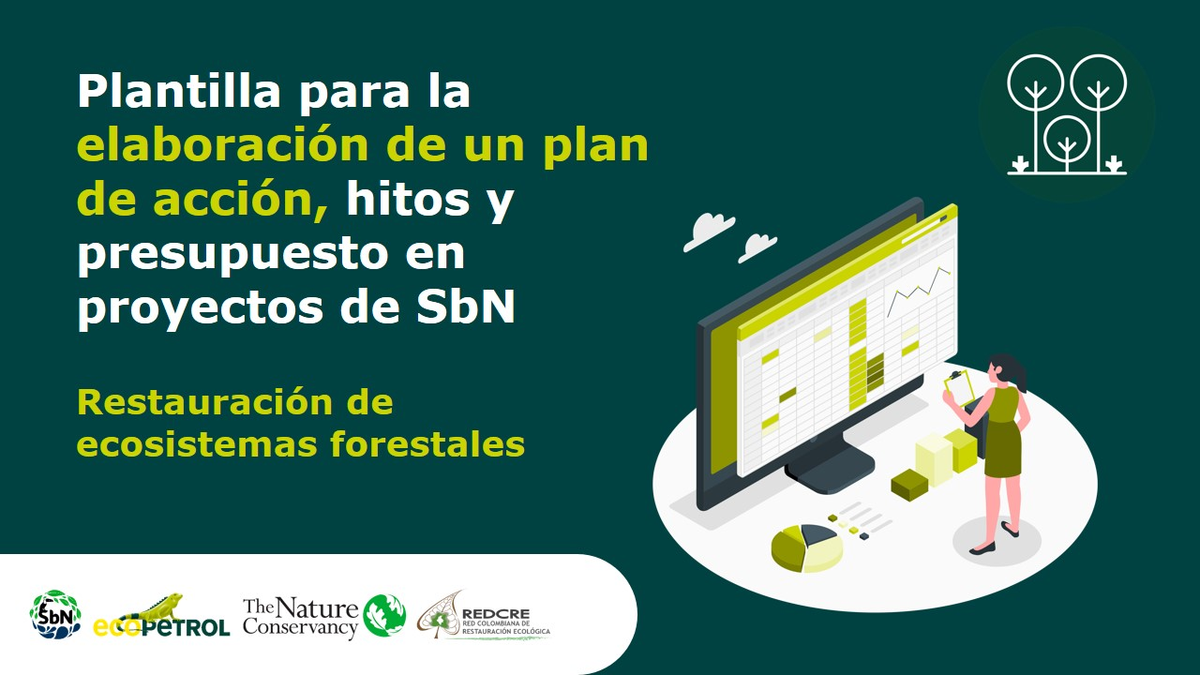

Plan de acción
Plan de acción, hitos y presupuesto |  |  |  |  |  |  |  |  | Regresar instructivo

Fase | Etapa | Actividades | Hitos | Fecha de entrega | Temporalidad | Responsables | Fecha de entrega | Presupuesto
Pre-operativas | Preparación | Caracterización y análisis del territorio | Fecha de inicio del proyecto | 2022-02-25 | Corto Plazo | Responsables!A1 | 2022-02-25 |  $Preoperativa'!A1
 |  | Descripción de conflictos, tensiones y desafíos | Porcentaje del territorio diagnosticado | 2022-02-25 |  |  | 2022-02-25
 |  | Revisión de la normativa legal |  | 2022-02-25 |  |  | 2022-02-25
 |  | Identificación y descripción de actores |  | 2022-02-25 |  |  | 2022-02-25
 |  | Identificación de fuentes y esquemas de financiación |  | 2022-02-25 |  |  | 2022-02-25
 | Formulación | Delimitar el área | Objetivos y metas definidos | 2022-02-25 |  |  | 2022-02-25
 |  | Definir mecanismos de participación comunitaria |  | 2022-03-25 |  |  | 2022-03-25
 |  | Definir Objetivos y metas |  | 2022-03-25 |  |  | 2022-03-25
 |  | Valorar beneficios y beneficios | Polígonos de intervención delimitados | 2022-03-25 |  |  | 2022-03-25
 |  | Identificar alternativas |  | 2022-03-25 |  |  | 2022-03-25
 | Planificación | Analizar riesgos | Costos Planificados/Costos del proyecto | 2022-04-25 |  |  | 2022-04-25
 |  | Seleccionar equipo técnico |  | 2022-04-25 |  |  | 2022-04-25
 |  | Construcción de diseños y/o planos |  | 2022-04-25 |  |  | 2022-04-25
 |  | Definir protocolo de monitoreo | Definición de variables o indicadores | 2022-04-25 |  |  | 2022-04-25
 |  | Proyectar actividades, definir costos, responsables y plan de costos | Comprobaciones presupuestarias: ¿el dinero es suficiente? | 2022-04-25 |  |  | 2022-04-25
Operativas | Implementación | Firmar acuerdos | Número de acuerdos firmadas | 2022-05-25 | Mediano plazo |  | 2022-05-25 | $Operativo'!A1
 |  | Ejecutar de las labores y actividades programadas en las fases pre-operativas, operativas y de mantenimiento | Porcentaje de área implementadas | 2022-06-25 |  |  | 2022-06-25
 |  | Realizar actividades de monitoreo | Porcentaje de áreas monitoreadas | 2022-07-25 |  |  | 2022-07-25
 |  | Ejecutar actividades de inspección, control y manejo de los arreglos, estrategias o intervenciones que integran la SbN. | Porcentaje de áreas inspeccionadas | 2022-08-25 |  |  | 2022-08-25
Mantenimiento y monitoreo |  |  |  | 2022-09-25 | Largo Plazo |  | 2022-09-25 | $Mantenimiento'!A1
Evaluación | Seguimiento y aprendizajes | Analizar los avances en el cumplimiento de los objetivos y metas establecidas | Análisis del cumplimiento de objetivos | 2022-10-25 |  |  | 2022-10-25 | $S&E'!A1
 |  | Identificar ajustes | Fecha de finalización del proyecto | 2022-12-25 |  |  | 2022-12-25

Temporalidad

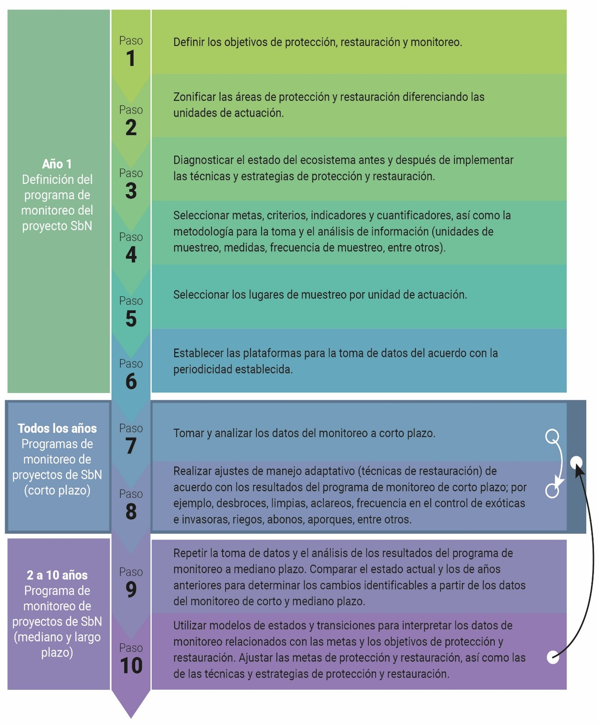
 |  | Regresar a instructivo
Plazo | Años
Corto | 0-1
Mediano | 2
Largo Plazo | 3 - 10

Fuente: | Aguilar-Garavito, Mauricio et al, 2015

